Exercice_1
Consignes :
Remplissez les tableaux de routage sous le schéma réseau.
Déterminez le type (connectée ou statique), le CIDR, l'interface du routeur et la passerelle de chaque route
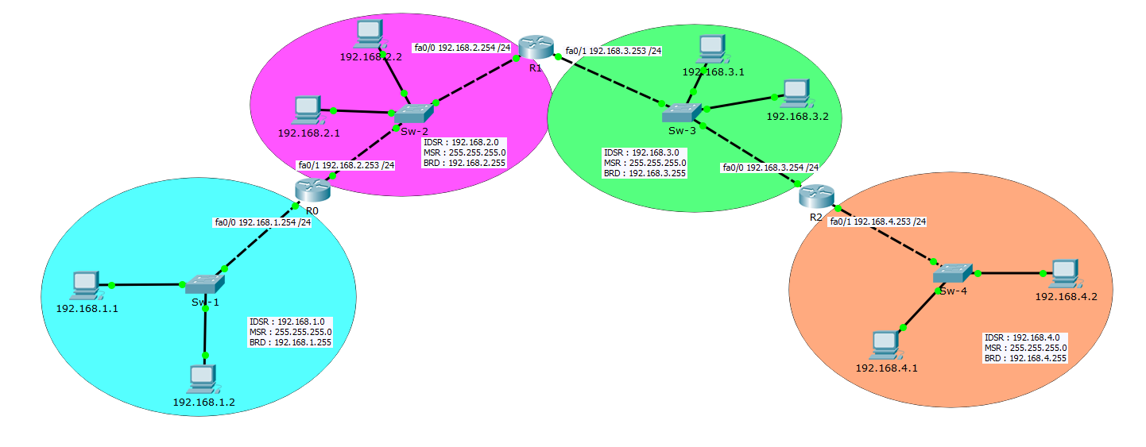

R0 |  |  |  |  | R1 |  |  |  |  | R2
Type | IDSR | CIDR | Interface | Passerelle | Type | IDSR | CIDR | Interface | Passerelle | Type | IDSR | CIDR | Interface | Passerelle
connecté | 192.168.1.0 | 24 | 192.168.1.254 | 192.168.1.254 | statique | 192.168.1.0 | 24 | 192.168.2.254 | 192.168.2.253 | statique | 192.168.1.0 | 24 | 192.168.3.254 | 192.168.3.253
connecté | 192.168.2.0 | 24 | 192.168.2.253 | 192.168.2.253 | connecté | 192.168.2.0 | 24 | 192.168.2.254 | 192.168.2.254 | statique | 192.168.2.0 | 24 | 192.168.3.254 | 192.168.3.253
statique | 192.168.3.0 | 24 | 192.168.2.253 | 192.168.2.254 | connecté | 192.168.3.0 | 24 | 192.168.3.253 | 192.168.3.253 | connecté | 192.168.3.0 | 24 | 192.168.3.254 | 192.168.3.254
statique | 192.168.4.0 | 24 | 192.168.2.253 | 192.168.2.254 | statique | 192.168.4.0 | 24 | 192.168.3.253 | 192.168.3.255 | connecté | 192.168.4.0 | 24 | 192.168.4.253 | 192.168.4.253

Exercice_2
Consignes :
Remplissez les tableaux de routage sous le schéma réseau.
Déterminez le type (connectée ou statique), le CIDR, l'interface du routeur et la passerelle de chaque route
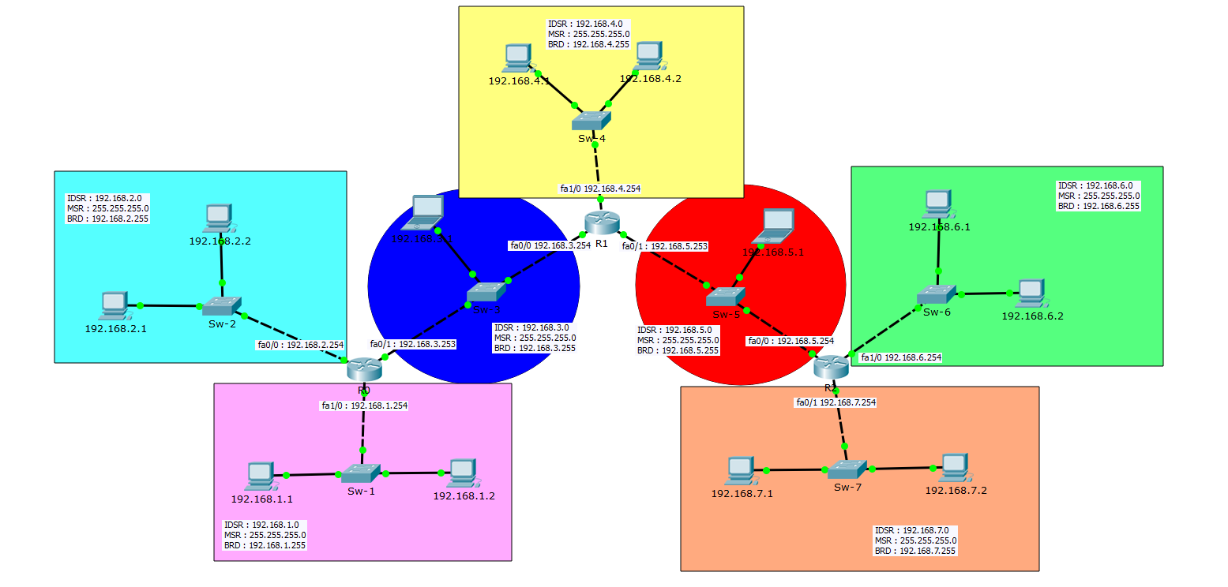

R0 |  |  |  |  | R1 |  |  |  |  | R2
Type | IDSR | CIDR | Interface | Passerelle | Type | IDSR | CIDR | Interface | Passerelle | Type | IDSR | CIDR | Interface | Passerelle
Connecté | 192.168.1.0 | 24 | 192.168.1.254 | 192.168.1.254 | Statique | 192.168.1.0 | 24 | 192.168.3.254 | 192.168.3.253 | Statique | 192.168.1.0 | 24 | 192.168.5.254 | 192.168.5.254
Connecté | 192.168.2.0 | 24 | 192.168.2.254 | 192.168.2.254 | Statique | 192.168.2.0 | 24 | 192.168.3.254 | 192.168.3.253 | Statique | 192.168.2.0 | 24 | 192.168.5.254 | 192.168.5.254
Connecté | 192.168.3.0 | 24 | 192.168.3.253 | 192.168.3.253 | Connecté | 192.168.3.0 | 24 | 192.168.3.254 | 192.168.3.254 | Statique | 192.168.3.0 | 24 | 192.168.5.254 | 192.168.5.254
Statique | 192.168.4.0 | 24 | 192.168.3.253 | 192.168.3.254 | Connecté | 192.168.4.0 | 24 | 192.168.4.254 | 192.168.4.254 | Statique | 192.168.4.0 | 24 | 192.168.5.254 | 192.168.5.254
Statique | 192.168.5.0 | 24 | 192.168.3.253 | 192.168.3.254 | Connecté | 192.168.5.0 | 24 | 192.168.5.253 | 192.168.5.253 | Connecté | 192.168.5.0 | 24 | 192.168.5.254 | 192.168.5.254
Statique | 192.168.6.0 | 24 | 192.168.3.253 | 192.168.3.254 | Statique | 192.168.6.0 | 24 | 192.168.5.253 | 192.168.5.254 | Connecté | 192.168.6.0 | 24 | 192.168.6.254 | 192.168.6.254
Statique | 192.168.7.0 | 24 | 192.168.3.253 | 192.168.3.254 | Statique | 192.168.7.0 | 24 | 192.168.5.253 | 192.168.5.254 | Connecté | 192.168.7.0 | 24 | 192.168.7.254 | 192.168.7.254

Exercice_3
Consignes :
Remplissez les tableaux de routage sous le schéma réseau.
Déterminez le type (connectée ou statique), le CIDR, l'interface du routeur et la passerelle de chaque route

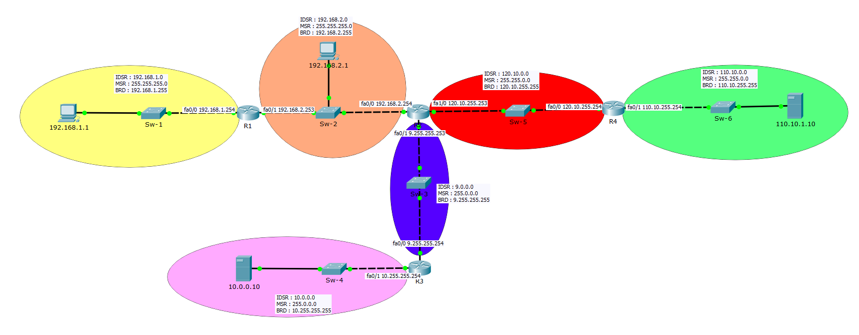

 | R1 |  |  |  |  | R2
 | Type | IDSR | CIDR | Interface | Passerelle | Type | IDSR | CIDR | Interface | Passerelle
 | Connecté | 192.168.1.0 | 24 | 192.168.1.254 | 192.168.1.254 | Statique | 192.168.1.0 | 24 | 192.168.2.254 | 192.168.2.253
 | Connecté | 192.168.2.0 | 24 | 192.168.2.253 | 192.168.2.253 | Connecté | 192.168.2.0 | 24 | 192.168.2.254 | 192.168.2.254
 | Statique | 120.10.0.0 | 16 | 192.168.2.253 | 192.168.2.254 | Connecté | 120.10.0.0 | 16 | 120.10.255.253 | 120.10.255.253
 | Statique | 110.10.0.0 | 16 | 192.168.2.253 | 192.168.2.254 | Statique | 110.10.0.0 | 16 | 120.10.255.253 | 120.10.255.254
 | Statique | 9.0.0.0 | 8 | 192.168.2.253 | 192.168.2.254 | Connecté | 9.0.0.0 | 8 | 9.255.255.253 | 9.255.255.253
 | Statique | 10.0.0.0 | 8 | 192.168.2.253 | 192.168.2.254 | Statique | 10.0.0.0 | 8 | 9.255.255.253 | 9.255.255.254

 | R3 |  |  |  |  | R4
 | Type | IDSR | CIDR | Interface | Passerelle | Type | IDSR | CIDR | Interface | Passerelle
 | Statique | 192.168.1.0 | 24 | 9.255.255.255 | 9.255.255.253 | Statique | 192.168.1.0 | 24 | 120.10.255.254 | 120.10.255.253
 | Statique | 192.168.2.0 | 24 | 9.255.255.255 | 9.255.255.253 | Statique | 192.168.2.0 | 24 | 120.10.255.254 | 120.10.255.253
 | Statique | 120.10.0.0 | 16 | 9.255.255.255 | 9.255.255.253 | Connecté | 120.10.0.0 | 16 | 120.10.255.254 | 120.10.255.254
 | Statique | 110.10.0.0 | 16 | 9.255.255.255 | 9.255.255.253 | Connecté | 110.10.0.0 | 16 | 110.10.255.254 | 110.10.255.254
 | Connecté | 9.0.0.0 | 8 | 9.255.255.254 | 9.255.255.254 | Statique | 9.0.0.0 | 8 | 120.10.255.254 | 120.10.255.253
 | Connecté | 10.0.0.0 | 8 | 10.255.255.254 | 10.255.255.254 | Statique | 10.0.0.0 | 8 | 120.10.255.254 | 120.10.255.253

